ad
INTEGRANTES: Galarza César - Simbaña Michael

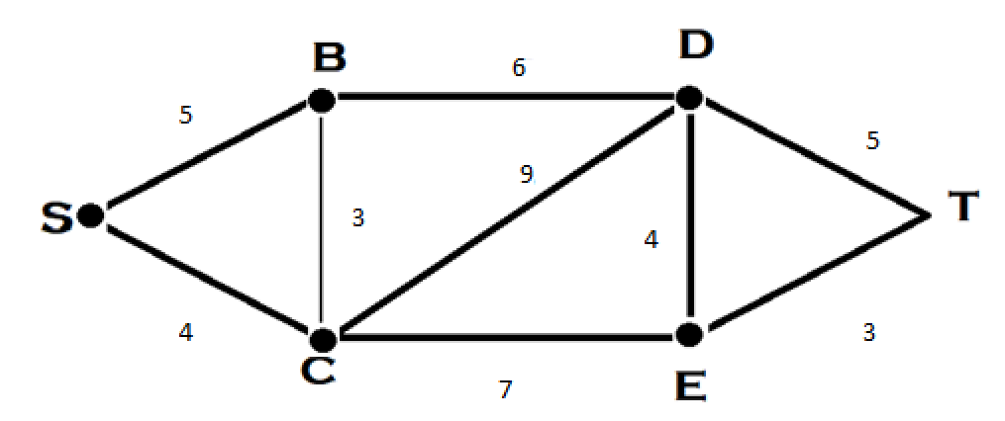

CREAR DE ACUERDO A LA MATRIZ DEL ALGORITMO DE DIJKSTRA LA RUTA MAS CORTA ENTRE LOS VERTICES S &T

 | PASO 1 | PASO 2 | PASO 3 | PASO 4 | PASO 5 | PASO 6

S | (0,S) | + | + | + | + | +

C | (4,S) | (4,S) | + | + | + | +

B | (5,S) | (7,C) | (7,C) | + | + | +

D | ----- | (13,C) | (13,B) | (13,B) | * | *

E | ----- | (11,C) | ----- | (17,D) | (17,D) | *

T | ----- | ----- | ----- | (18,D) | (20,E) | (20,E)

ad_4
CREAR DE ACUERDO A LA MATRIZ DEL ALGORITMO DE DIJKSTRA LA RUTA MAS CORTA ENTRE LOS VERTICES S &T

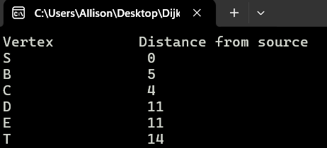
 | PASO 1 | PASO 2 | PASO 3 | PASO 4

S | (0,S) | + | + | +

C | (4,S) | (4,S) | + | +

B | (5,S) | (7,C) | + | +

D | ----- | (13,C) | * | *

E | ----- | (11,C) | (11,C) | *

T | ----- | ----- | (14,E) | (14,E)

Codigo
